サイトマップ構造図
サイトマップ構造図
共通情報 | システム名 | TimeThree | 作成者 | 中村
 | 工程名 | 外部設計 | 作成日付 | 2023-04-26
 | ドキュメント名 | TimeThree 画面設計書 | バージョン | v2.0
書誌情報 | 書誌名称 | サイトマップ構造図 | 更新者 | 酒見
 | 概要 | サイトマップを図で表した画面 | 更新日付 | 2023-05-18

グループ
ログイン画面
予定作成画面
ユーザログイン完了画面

ユーザ
ログイン画面
カレンダー
画面
グループ作成
画面

アカウント
登録画面

予定表示画面

アカウント
登録完了画面

予定削除確認画面

画面遷移図
画面遷移図
共通情報 | システム名 | TimeThree | 作成者 | 中村
 | 工程名 | 外部設計 | 作成日付 | 2022-04-26
 | ドキュメント名 | TimeThree 画面設計書 | バージョン | v2.0
書誌情報 | 書誌名称 | 画面遷移図 | 更新者 | 酒見
 | 概要 | サイトの画面遷移図 | 更新日付 | 2023-05-18

グループ作成画面
ユーザログイン完了画面
ログイン画面へ
グループログイン画面
グループ作成
ログイン

カレンダー画面
予定表示画面
予定選択
ログイン

戻る
アカウント作成
アカウント
登録画面
作成
ユーザログイン画面
キャンセル
決定
戻る
削除

予定作成画面
予定削除確認
画面

アカウント
登録完了画面
ログイン画面へ

(G1-1)ユーザログイン画面
画面レイアウト定義
共通情報 |  | システム名 | TimeThree |  |  |  |  |  |  |  |  |  |  |  | 作成者 | 王
 |  | 工程名 | 画面設計 |  |  |  |  |  |  |  |  |  |  |  | 作成日付 | 2023-04-26
 |  | ドキュメント名 | TimeThree 画面設計書 |  |  |  |  |  |  |  |  |  |  |  | バージョン | v2.0
書誌情報 |  | 書誌名 | ログイン画面 |  |  |  |  |  |  |  |  |  |  |  | 更新者 | 中村
 |  | 画面ID | G1-1 |  | 画面の名称 |  | ログイン画面 |  |  |  |  |  |  |  | 更新日付 | 2023-05-18
 |  | 概要 | ログインを行うための画面
レイアウト図 |  |  |  |  |  |  |  |  |  |  |  | 操作手順
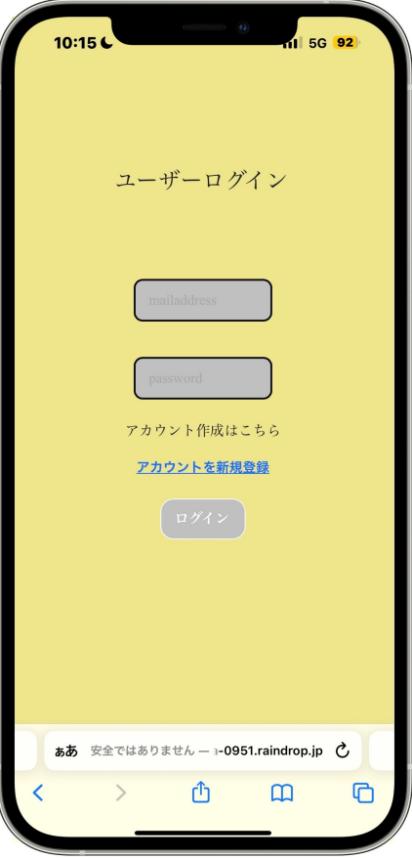
 |  |  |  |  |  |  |  |  |  |  |  |  | 「mailaddress」テキストボックスは、Emailを入力する
 |  |  |  |  |  |  |  |  |  |  |  |  | 「password」パスワードボックスは、パスワードを入力する
 |  |  |  |  |  |  |  |  |  |  |  |  | 「ログイン」ボタンを押下すると、カレンダー画面へ遷移する
 |  |  |  |  |  |  |  |  |  |  |  |  | アカウント作成はこちらを押下するとアカウント登録画面へと遷移する

①

②

③
④

使用する部品
識別ID | ラベル |  | 入力／表示 | 部品の種類 |  | 表示桁数 | 入力桁数 | データ型 | 文字種 | 初期表示 | 設定元 |  | 設定先 | 説明
① | mailaddress |  | 入力 | テキストボックス |  | - | 50桁 | 文字 | 半角 | - |  |  |  | メールアドレスを入力するテキストボックス
② | password |  | 入力 | パスワードボックス |  | - | 50桁 | 文字 | 半角 | - |  |  |  | パスワードを入力するパスワードボックス
③ | アカウントを作成 |  | - | リンク |  | - | - | - | - | - |  |  |  | アカウント登録画面へと遷移するボタン
④ | ログイン |  | - | ボタン |  | - | - | - | - | - |  |  |  | カレンダー画面へと遷移するボタン

(G1-2)ユーザログイン完了画面
画面レイアウト定義
共通情報 |  | システム名 | TimeThree |  |  |  |  |  |  |  |  |  |  |  | 作成者 | 王
 |  | 工程名 | 画面設計 |  |  |  |  |  |  |  |  |  |  |  | 作成日付 | 2023-04-26
 |  | ドキュメント名 | TimeThree 画面設計書 |  |  |  |  |  |  |  |  |  |  |  | バージョン | v2.0
書誌情報 |  | 書誌名 | ログイン画面完了 |  |  |  |  |  |  |  |  |  |  |  | 更新者 | 中村
 |  | 画面ID | G1-2 |  | 画面の名称 |  | ログイン画面完了 |  |  |  |  |  |  |  | 更新日付 | 2023-05-18
 |  | 概要 | ログインを行うための画面
レイアウト図 |  |  |  |  |  |  |  |  |  |  |  | 操作手順
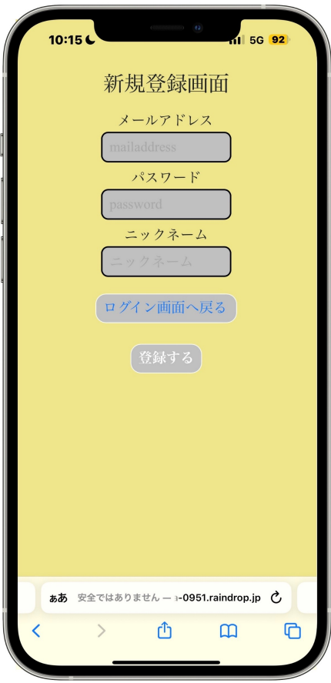

 |  |  |  |  |  |  |  |  |  |  |  |  | 「ログイン」ボタンを押下すると、カレンダー画面へ遷移する

①

使用する部品
識別ID | ラベル |  | 入力／表示 | 部品の種類 |  | 表示桁数 | 入力桁数 | データ型 | 文字種 | 初期表示 | 設定元 |  | 設定先 | 説明
① | ログイン |  | - | ボタン |  | - | - | - | - | - |  |  |  | カレンダー画面へと遷移するボタン

(G1-3)グループログイン画面
画面レイアウト定義
共通情報 |  | システム名 | TimeThree |  |  |  |  |  |  |  |  |  |  |  | 作成者 | 王
 |  | 工程名 | 画面設計 |  |  |  |  |  |  |  |  |  |  |  | 作成日付 | 2023-04-26
 |  | ドキュメント名 | TimeThree 画面設計書 |  |  |  |  |  |  |  |  |  |  |  | バージョン | v2.0
書誌情報 |  | 書誌名 | ログイン画面 |  |  |  |  |  |  |  |  |  |  |  | 更新者 | 中村
 |  | 画面ID | G1-3 |  | 画面の名称 |  | グループログイン画面 |  |  |  |  |  |  |  | 更新日付 | 2023-05-18
 |  | 概要 | ログインを行うための画面
レイアウト図 |  |  |  |  |  |  |  |  |  |  |  | 操作手順
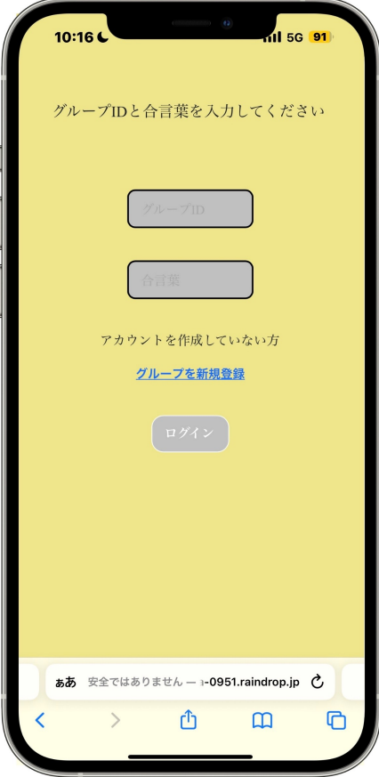
 |  |  |  |  |  |  |  |  |  |  |  |  | 「group」テキストボックスは、gurupidを入力する
 |  |  |  |  |  |  |  |  |  |  |  |  | 「あいことば」パスワードボックスは、あいことばを入力する
 |  |  |  |  |  |  |  |  |  |  |  |  | 「ログイン」ボタンを押下すると、カレンダー画面へ遷移する
 |  |  |  |  |  |  |  |  |  |  |  |  | グループを作成していない場合、「グループを新規登録」リンクを押下して
①
 |  |  |  |  |  |  |  |  |  |  |  |  | グループを作成画面へと遷移する

②

③

④

使用する部品
識別ID | ラベル |  | 入力／表示 | 部品の種類 |  | 表示桁数 | 入力桁数 | データ型 | 文字種 | 初期表示 | 設定元 |  | 設定先 | 説明
① | gropu |  | 入力 | テキストボックス |  | - | 50桁 | 文字 | 半角 | - |  |  |  | グループIDを入力するgroupIDボックス
② | あいことば |  | 入力 | パスワードボックス |  | - | 50桁 | 文字 | 半角 | - |  |  |  | あいことばを入力するあいことばボックス
③ | グループを新規登録 |  | - | リンク |  | - | - | - | - | - |  |  |  | グループ新規登録画面へと繊維するリンク
④ | ログイン |  | - | ボタン |  | - | - | - | - | - |  |  |  | カレンダー画面へと遷移するボタン

(G2-1-1)アカウント登録画面
画面レイアウト定義
共通情報 |  | システム名 | TimeThree |  |  |  |  |  |  |  |  |  |  |  | 作成者 | 王
 |  | 工程名 | 画面設計 |  |  |  |  |  |  |  |  |  |  |  | 作成日付 | 2022-04-26
 |  | ドキュメント名 | TimeThree 画面設計書 |  |  |  |  |  |  |  |  |  |  |  | バージョン | v2.0
書誌情報 |  | 書誌名 | アカウント登録画面 |  |  |  |  |  |  |  |  |  |  |  | 更新者 | 酒見
 |  | 画面ID | G2-1-1 |  | 画面の名称 |  | アカウント登録画面 |  |  |  |  |  |  |  | 更新日付 | 2023-05-18
 |  | 概要 | アカウント登録を行うための画面 |  |  |  |  |  |  |  |  |  |  |  | 最終更新者 | 中村
レイアウト図 |  |  |  |  |  |  |  |  |  |  |  | 操作手順

①
 |  |  |  |  |  |  |  |  |  |  |  |  | 「mailaddress」テキストボックスは、Emailを入力する
 |  |  |  |  |  |  |  |  |  |  |  |  | 「password」パスワードボックスは、パスワードを入力する
 |  |  |  |  |  |  |  |  |  |  |  |  | 「ニックネーム」テキストボックスは、ニックネームを入力する
 |  |  |  |  |  |  |  |  |  |  |  |  | 「登録」ボタンを押下すると、ユーザー登録を行い、アカウント画面へ遷移する
②

③
④

⑤

使用する部品
識別ID | ラベル |  | 入力／表示 | 部品の種類 |  | 表示桁数 | 入力桁数 | データ型 | 文字種 | 初期表示 | 設定元 |  | 設定先 | 説明
1 | メールアドレス |  | 入力 | テキストボックス |  | - | 50桁 | 文字型 | 半角 | - |  |  | メールアドレスを入力するメールアドレスボックス | メールアドレスを入力するテキストボックス
2 | パスワード |  | 入力 | パスワードボックス |  | - | 50桁 | 文字型 | 半角 | - |  |  | パスワードを入力するパスワードボックス | パスワードを入力するパスワードボックス
3 | ニックネーム |  | 入力 | テキストボックス |  | - | 20桁 | 文字型 | 半角 | - |  |  | ニックネームを入力するニックネームボックス | ニックネームを入力するテキストボックス
4 | ログイン画面へ戻る |  | ー | ボタン |  | - | - | - | - | - |  |  | ログイン画面へと遷移するボタン | グループIDを入力するテキストボックス
5 | 登録 |  | ー | ボタン |  | - | - | - | - | - |  |  | グループ登録画面へ遷移するボタン | あいことばを入力するテキストボックス
 |  |  |  |  |  |  |  |  |  |  |  |  |  | 入力した情報を登録し、アカウント登録完了画面へと遷移するボタン

(G2-1-2)アカウント登録確認画
画面レイアウト定義
共通情報 |  | システム名 | TimeThree |  |  |  |  |  |  |  |  |  |  |  | 作成者 | 王
 |  | 工程名 | 画面設計 |  |  |  |  |  |  |  |  |  |  |  | 作成日付 | 2022-04-26
 |  | ドキュメント名 | TimeThree 画面設計書 |  |  |  |  |  |  |  |  |  |  |  | バージョン | v2.0
書誌情報 |  | 書誌名 | アカウント登録確認画面 |  |  |  |  |  |  |  |  |  |  |  | 更新者 | 酒見
 |  | 画面ID | G2-1-2 |  | 画面の名称 |  | アカウント登録確認画面 |  |  |  |  |  |  |  | 更新日付 | 2023-05-18
 |  | 概要 | 入力した情報が正しいかを確認する画面 |  |  |  |  |  |  |  |  |  |  |  | 最終更新者 | 中村
レイアウト図 |  |  |  |  |  |  |  |  |  |  |  | 操作手順
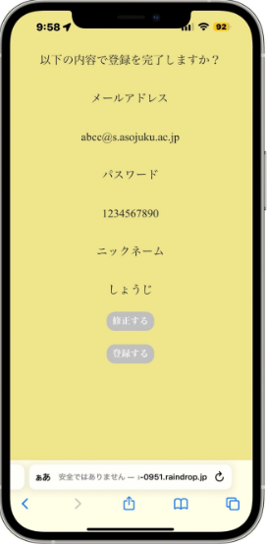
 |  |  |  |  |  |  |  |  |  |  |  |  | 入力された「メールアドレス」「パスワード」「ニックネーム」が表示されるため
 |  |  |  |  |  |  |  |  |  |  |  |  | 問題が無ければ「登録する」ボタンを押下して「アカウント登録完了画面」へと遷移する

①

②

③

④
⑤

使用する部品
識別ID | ラベル |  | 入力／表示 | 部品の種類 |  | 表示桁数 | 入力桁数 | データ型 | 文字種 | 初期表示 | 設定元 |  | 設定先 | 説明
1 | メールアドレス |  | 入力 | ラベル |  | - | 50桁 | 文字型 | 半角 | - |  |  | メールアドレスを表示するラベル | メールアドレスを入力するテキストボックス
2 | パスワード |  | 入力 | ラベル |  | - | 50桁 | 文字型 | 半角 | - |  |  | パスワードを表示するラベル | パスワードを入力するパスワードボックス
3 | ニックネーム |  | 入力 | ラベル |  | - | 20桁 | 文字型 | 全角 | - |  |  | ニックネームを表示するラベル | ニックネームを入力するテキストボックス
4 | 修正する |  | - | ボタン |  | - | - | - | - | - |  |  | ログイン画面へと遷移するボタン | グループIDを入力するテキストボックス
5 | 登録する |  | - | ボタン |  | - | - | - | - | - |  |  | アカウント登録完了画面へと遷移するボタン | あいことばを入力するテキストボックス
 |  |  |  |  |  |  |  |  |  |  |  |  |  | 入力した情報を登録し、アカウント登録完了画面へと遷移するボタン

(G2-1-3)アカウント登録完了画面
画面レイアウト定義
共通情報 |  | システム名 | TimeThree |  |  |  |  |  |  |  |  |  |  |  | 作成者 | 王
 |  | 工程名 | 画面設計 |  |  |  |  |  |  |  |  |  |  |  | 作成日付 | 2022-04-26
 |  | ドキュメント名 | TimeThree 画面設計書 |  |  |  |  |  |  |  |  |  |  |  | バージョン | v2.0
書誌情報 |  | 書誌名 | アカウント登録完了画面 |  |  |  |  |  |  |  |  |  |  |  | 更新者 | 酒見
 |  | 画面ID | G2-1-3 |  | 画面の名称 |  | アカウント登録完了画面 |  |  |  |  |  |  |  | 更新日付 | 2023-05-18
 |  | 概要 | アカウントの登録の完了を確認する画面 |  |  |  |  |  |  |  |  |  |  |  | 最終更新者 | 中村
レイアウト図 |  |  |  |  |  |  |  |  |  |  |  | 操作手順

①
 |  |  |  |  |  |  |  |  |  |  |  |  | アカウントの登録を完了を確認し、「ログイン画面に戻る」ボタンを押下して
 |  |  |  |  |  |  |  |  |  |  |  |  | ログイン画面に遷移する

使用する部品
識別ID | ラベル |  | 入力／表示 | 部品の種類 |  | 表示桁数 | 入力桁数 | データ型 | 文字種 | 初期表示 | 設定元 |  | 設定先 | 説明
1 | ログイン画面に戻る |  | 入力 | ボタン |  | - | - | - | - | - |  |  | ログイン画面に遷移するボタン | メールアドレスを入力するテキストボックス
 |  |  |  |  |  |  |  |  |  |  |  |  |  | パスワードを入力するパスワードボックス
 |  |  |  |  |  |  |  |  |  |  |  |  |  | ニックネームを入力するテキストボックス
 |  |  |  |  |  |  |  |  |  |  |  |  |  | グループIDを入力するテキストボックス
 |  |  |  |  |  |  |  |  |  |  |  |  |  | あいことばを入力するテキストボックス
 |  |  |  |  |  |  |  |  |  |  |  |  |  | 入力した情報を登録し、アカウント登録完了画面へと遷移するボタン

(G2-2-1)グループ登録画面
画面レイアウト定義
共通情報 |  | システム名 | TimeThree |  |  |  |  |  |  |  |  |  |  |  | 作成者 | 酒見
 |  | 工程名 | 画面設計 |  |  |  |  |  |  |  |  |  |  |  | 作成日付 | 2023-04-30
 |  | ドキュメント名 | TimeThree 画面設計書 |  |  |  |  |  |  |  |  |  |  |  | バージョン | v2.0
書誌情報 |  | 書誌名 | アカウント登録完了画面 |  |  |  |  |  |  |  |  |  |  |  | 更新者 | 王
 |  | 画面ID | G2-2-1 |  | 画面の名称 |  | アカウント登録完了画面 |  |  |  |  |  |  |  | 更新日付 | 2023-05-17
 |  | 概要 | アカウントの登録が完了した画面
レイアウト図 |  |  |  |  |  |  |  |  |  |  |  | 操作手順
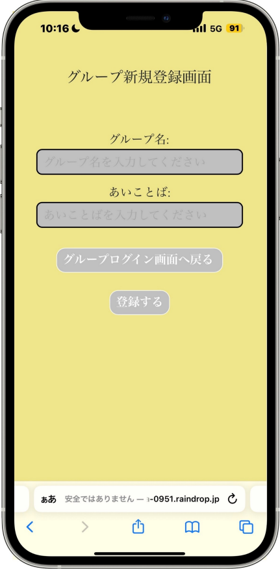

 |  |  |  |  |  |  |  |  |  |  |  |  | 「グループ名」テキストボックスは、グループ名を入力する
 |  |  |  |  |  |  |  |  |  |  |  |  | 「あいことば」テキストボックスは、あいことばを入力する
 |  |  |  |  |  |  |  |  |  |  |  |  | 「次へ」ボタンを押下すると、アカウント登録完了画面へ遷移する
①

②
③

④

使用する部品
識別ID | ラベル |  | 入力／表示 | 部品の種類 |  | 表示桁数 | 入力桁数 | データ型 | 文字種 | 初期表示 | 設定元 |  | 設定先 | 説明
1 | グループ名 |  | 入力 | テキストボックス |  | - | 50桁 | 文字型 | 半角 | - |  |  |  | グループ名を入力するグループ名ボックス
2 | あいことば |  | 入力 | テキストボックス |  | - | 50桁 | 文字型 | 半角 | - |  |  |  | あいことばを入力するあいことばボックス
3 | グループログイン画面へ戻る |  | ー | ボタン |  | - | - | - | - | - |  |  |  | グループログイン画面へと遷移するボタン
4 | 登録する |  | ー | ボタン |  | - | - | - | - | - |  |  |  | アカウント登録完了画面へ遷移するボタン

 | (エラーメッセージ) |  | 表示 | 文字列 |  | 20桁 | - | 文字型 | 全角 | なし |  |  |  | 入力に間違いがあった場合、エラーメッセージを表示する

(G2-1-2)グループ登録確認画面
画面レイアウト定義
共通情報 |  | システム名 | TimeThree |  |  |  |  |  |  |  |  |  |  |  | 作成者 | 酒見
 |  | 工程名 | 画面設計 |  |  |  |  |  |  |  |  |  |  |  | 作成日付 | 2023-04-30
 |  | ドキュメント名 | TimeThree 画面設計書 |  |  |  |  |  |  |  |  |  |  |  | バージョン | v2.0
書誌情報 |  | 書誌名 | グループ登録確認画面 |  |  |  |  |  |  |  |  |  |  |  | 更新者 | 王
 |  | 画面ID | G2-2-2 |  | 画面の名称 |  | グループ登録確認画面 |  |  |  |  |  |  |  | 更新日付 | 2023-05-17
 |  | 概要 | 入力した情報を確認する画面
レイアウト図 |  |  |  |  |  |  |  |  |  |  |  | 操作手順
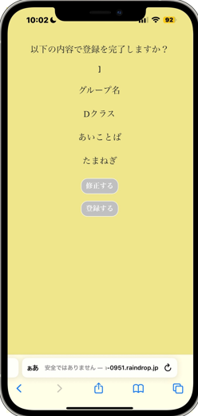

 |  |  |  |  |  |  |  |  |  |  |  |  | グループ登録画面で入力した情報を確認する

①
 |  |  |  |  |  |  |  |  |  |  |  |  | 情報に誤りがあれば「修正する」ボタンを押下して
 |  |  |  |  |  |  |  |  |  |  |  |  | グループ登録画面へと遷移する

②
③
 |  |  |  |  |  |  |  |  |  |  |  |  | 情報が正しければ「登録する」ボタンを押下して
 |  |  |  |  |  |  |  |  |  |  |  |  | グループ登録完了画面へと遷移する

④

使用する部品
識別ID | ラベル |  | 入力／表示 | 部品の種類 |  | 表示桁数 | 入力桁数 | データ型 | 文字種 | 初期表示 | 設定元 |  | 設定先 | 説明
① | グループ名 |  | 表示 | ラベル |  | - | - | - | - | - |  |  | 入力したグループ名を表示する | アカウント登録が完了したことを知らせるメッセージ
② | あいことば |  | 表示 | ラベル |  | - | - | - | - | - |  |  | 入力したあいことばを表示する | ログイン画面へ遷移するボタン
③ | 訂正する |  | 入力 | ボタン |  | - | - | - | - | - |  |  | グループ登録画面へと遷移する画面
④ | 登録する |  | 入力 | ボタン |  | - | - | - | - | - |  |  | グループ登録完了画面へと遷移する画面

 |  |  |  |  |  |  |  |  |  |  |  |  |  | 入力に間違いがあった場合、エラーメッセージを表示する

(G2-2-3)グループ登録完了画面
画面レイアウト定義
共通情報 |  | システム名 | TimeThree |  |  |  |  |  |  |  |  |  |  |  | 作成者 | 酒見
 |  | 工程名 | 画面設計 |  |  |  |  |  |  |  |  |  |  |  | 作成日付 | 2023-04-30
 |  | ドキュメント名 | TimeThree 画面設計書 |  |  |  |  |  |  |  |  |  |  |  | バージョン | v2.0
書誌情報 |  | 書誌名 | グループ登録完了画面 |  |  |  |  |  |  |  |  |  |  |  | 更新者 | 王
 |  | 画面ID | G2-2-3 |  | 画面の名称 |  | グループ登録完了画面 |  |  |  |  |  |  |  | 更新日付 | 2023-05-17
 |  | 概要 | グループの登録が完了した画面
レイアウト図 |  |  |  |  |  |  |  |  |  |  |  | 操作手順
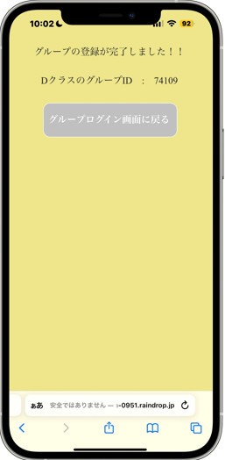

 |  |  |  |  |  |  |  |  |  |  |  |  | 「ログイン画面へ」ボタンを押下すると、ログイン画面へ遷移する
①
②

使用する部品
識別ID | ラベル |  | 入力／表示 | 部品の種類 |  | 表示桁数 | 入力桁数 | データ型 | 文字種 | 初期表示 | 設定元 |  | 設定先 | 説明
① | グループID |  | 表示 | ラベル |  | - | - | - | - | - |  |  |  | ランダムに生成したグループIDを表示
② | グループログイン画面に戻る |  | 入力 | ボタン |  | - | - | - | - | - |  |  |  | グループログイン画面に遷移するボタン

 |  |  |  |  |  |  |  |  |  |  |  |  |  | 入力に間違いがあった場合、エラーメッセージを表示する

(G3-1)カレンダー画面（メイン画面）
画面レイアウト定義
共通情報 |  | システム名 | TimeThree |  |  |  |  |  |  |  |  |  |  |  | 作成者 | 中村
 |  | 工程名 | 画面設計 |  |  |  |  |  |  |  |  |  |  |  | 作成日付 | 2022-04-26
 |  | ドキュメント名 | TimeThree 画面設計書 |  |  |  |  |  |  |  |  |  |  |  | バージョン | v2.0
書誌情報 |  | 書誌名 | カレンダー画面 |  |  |  |  |  |  |  |  |  |  |  | 更新者 | 藤井
 |  | 画面ID | G3-1 |  | 画面の名称 |  | カレンダー画面 |  |  |  |  |  |  |  | 更新日付 | 2023-05-18
 |  | 概要 | サイトのカレンダー画面
レイアウト図 |  |  |  |  |  |  |  |  |  |  |  | 操作手順
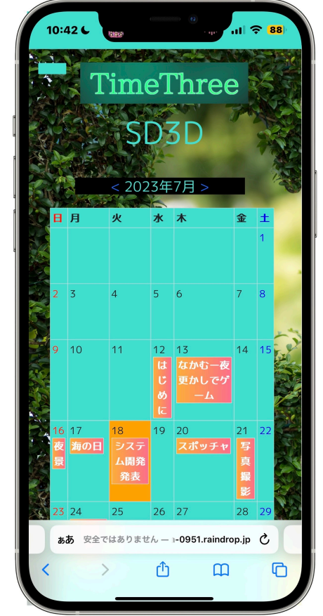

⑥
 |  |  |  |  |  |  |  |  |  |  |  |  | 「<」「>」ボタンを押下することで表示される月を変更できる
 |  |  |  |  |  |  |  |  |  |  |  |  | カレンダーに表示された日付けを押下することで予定確認画面へ遷移する

 |  |  |  |  |  |  |  |  |  |  |  |  | 左上のボタンを押下することでサイドバーを表示できる
①

⑦
③
②
⑧
⑨
④

⑤

使用する部品
識別ID | ラベル |  | 入力／表示 | 部品の種類 |  | 表示桁数 | 入力桁数 | データ型 | 文字種 | 初期表示 | 設定元 |  | 設定先 | 説明
① | グループ名 |  | 表示 | ラベル |  | - | - | 文字型 | 全角/半角 | - |  |  |  | 登録したグループ名を表示するラベル
② | ＜ |  | - | ボタン |  | - | - | - | - | - |  |  |  | カレンダーを1月分前に遷移させるボタン
③ | ＞ |  | - | ボタン |  | - | - | - | - | - |  |  |  | カレンダーを１月分後に遷移させるボタン
④ | カレンダー |  | 表示 | ラベル |  | - | - | - | - | - |  |  |  | 指定された月のカレンダーをっ表示する画面
⑤ | 予定 |  | - | ボタン |  | - | - | 文字型 | 全角/半角 | - |  |  |  | 押下すると「予定確認画面」へと遷移するボタン
⑥ | （サイドバー） |  | - | ボタン |  | - | - | - | - | - |  |  |  | 押下するとサイドバーが表示されるボタン

⑦ | ログアウト |  | 入力 | ボタン |  | - | - | - | - | - |  |  |  | ログアウトしてログイン画面に遷移するボタン
⑧ | グループ追加 |  | 入力 | ボタン |  | - | - | - | - | - |  |  |  | グループ作成画面へと遷移するボタン
⑨ | グループ切り替え |  | 入力 | ボタン |  | - | - | - | - | - |  |  |  | グループログイン画面へと遷移するボタン

(G3-2)予定作成画面
画面レイアウト定義
共通情報 |  | システム名 | TimeThree |  |  |  |  |  |  |  |  |  |  |  | 作成者 | 瓜田
 |  | 工程名 | 画面設計 |  |  |  |  |  |  |  |  |  |  |  | 作成日付 | 2022-04-26
 |  | ドキュメント名 | TimeThree 画面設計書 |  |  |  |  |  |  |  |  |  |  |  | バージョン | v2.0
書誌情報 |  | 書誌名 | 予定作成画面 |  |  |  |  |  |  |  |  |  |  |  | 更新者 | 王
 |  | 画面ID | G３－2 |  | 画面の名称 |  | 予定作成画面 |  |  |  |  |  |  |  | 更新日付 | 2023-05-18
 |  | 概要 | 予定を作成する画面 |  |  |  |  |  |  |  |  |  |  |  | 最終更新者 | 酒見
レイアウト図 |  |  |  |  |  |  |  |  |  |  |  | 操作手順
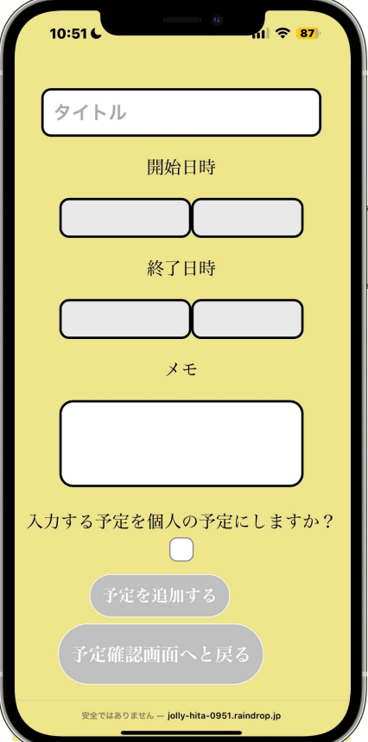

①
 |  |  |  |  |  |  |  |  |  |  |  |  | 「日時」ボタンを押下すると、日時選択画面へ遷移する
 |  |  |  |  |  |  |  |  |  |  |  |  | 「予定確認画面へと戻る」ボタンを押下すると、予定確認画面へと繊維する
 |  |  |  |  |  |  |  |  |  |  |  |  | 「予定を追加する」ボタンを押下すると、カレンダー画面へ反映される

②
③

④
⑤

⑥

⑦
⑧

⑨

使用する部品
識別ID | ラベル |  | 入力／表示 | 部品の種類 |  | 表示桁数 | 入力桁数 | データ型 | 文字種 | 初期表示 | 設定元 |  | 設定先 | 説明
① | タイトル |  | 入力 | テキストボックス |  | - | 20桁 | - | 全角 | - |  |  |  | タイトルを入力するテキストボックス
② | 開始日 |  | 入力 | テキストボックス |  | - | ８桁 | - | 全角/半角 | ^ |  |  |  | 予定の開始日
③ | 開始時間 |  | 入力 | テキストボックス |  | - | ４桁 | - | - | - |  |  |  | 予定の開始時間
④ | 終了日 |  | 入力 | テキストボックス |  | - | ８桁 | - | - | - |  |  |  | 予定の終了日
⑤ | 終了時間 |  | 入力 | テキストボックス |  | - | ４桁 | - | - | - |  |  |  | 予定の終了時間
⑥ | メモ |  | 入力 | テキストボックス |  | - | - | - | 全角/半角 | - |  |  |  | メモを任意で入力できる
⑦ | 個人予定 |  | - | ラジオボタン |  | - | - | - | - | - |  |  |  | 個人予定にするかを選択できるラジオボタン
⑧ | 予定を追加する |  | - | ボタン |  | - | - | - | - | - |  |  |  | 予定を作成決定する画面
⑨ | 予定確認画面へと戻る |  | - | ボタン |  | - | - | - | - | - |  |  |  | メイン画面に戻るボタン

(G3-3)予定表示画面
画面レイアウト定義
共通情報 |  | システム名 | TimeThree |  |  |  |  |  |  |  |  |  |  |  | 作成者 | 酒見
 |  | 工程名 | 画面設計 |  |  |  |  |  |  |  |  |  |  |  | 作成日付 | 2022-04-30
 |  | ドキュメント名 | TimeThree 画面設計書 |  |  |  |  |  |  |  |  |  |  |  | バージョン | v2.0
書誌情報 |  | 書誌名 | 予定確認画面 |  |  |  |  |  |  |  |  |  |  |  | 更新者 | 王
 |  | 画面ID | G3－3 |  | 画面の名称 |  | 予定表示画面 |  |  |  |  |  |  |  | 更新日付 | 2023-05-18
 |  | 概要 | 予定を確認することが出来る画面
レイアウト図 |  |  |  |  |  |  |  |  |  |  |  | 操作手順

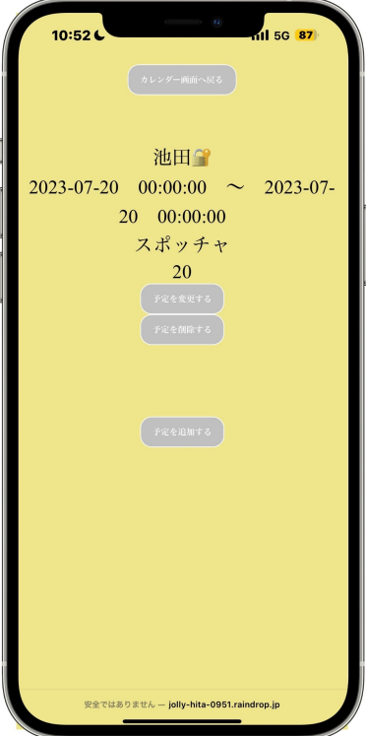
①
②
 |  |  |  |  |  |  |  |  |  |  |  |  | 選択した日付を表示する
 |  |  |  |  |  |  |  |  |  |  |  |  | 戻るボタンでカレンダーへ戻る
 |  |  |  |  |  |  |  |  |  |  |  |  | 予定が登録されている場合、その予定を表示する
③
⑤
 |  |  |  |  |  |  |  |  |  |  |  |  | 編集ボタンを押下すると予定の編集を行う
⑥
④
⑦
⑧
⑨

使用する部品
識別ID | ラベル |  | 入力／表示 | 部品の種類 |  | 表示桁数 | 入力桁数 | データ型 | 文字種 | 初期表示 | 設定元 |  | 設定先 | 説明
① | カレンダー画面へ戻る |  | 表示 | ラベル |  | - | - | - | - | - |  |  |  | 戻るボタンでカレンダーへ戻る
② | ユーザー名 |  | 表示 | ラベル |  | - | - | - | - | - |  |  |  | 選択した日付を表示する
③ | 開始日 |  | 表示 | ラベル |  | - | - | - | - | - |  |  |  | 登録された予定の開始日を表示する
④ | 開始時刻 |  | 表示 | ラベル |  | - | - | - | - | - |  |  |  | 登録された予定の開始時刻を表示する
⑤ | 終了日 |  | 表示 | ラベル |  | - | - | - | - | - |  |  |  | 登録された予定の終了日を表示する
⑥ | 終了時刻 |  | 表示 | ラベル |  | - | - | - | - | - |  |  |  | 登録された予定の終了時刻を表示する
⑦ | 予定タイトル |  | 表示 | ラベル |  | - | - | - | - | - |  |  |  | 予定のタイトルを表示する
⑧ | 予定を変更する |  | 入力 | ボタン |  | - | - | - | - | - |  |  |  | 予定作成完了画面へと遷移するボタン
⑨ | 予定を削除する |  | 入力 | ボタン |  | - | - | - | - | - |  |  |  | 削除確認画面へと繊維するボタン

(G3-4)削除確認画面
画面レイアウト定義
共通情報 |  | システム名 | TimeThree |  |  |  |  |  |  |  |  |  |  |  | 作成者 | 酒見
 |  | 工程名 | 画面設計 |  |  |  |  |  |  |  |  |  |  |  | 作成日付 | 2023-05-18
 |  | ドキュメント名 | TimeThree 画面設計書 |  |  |  |  |  |  |  |  |  |  |  | バージョン | v2.0
書誌情報 |  | 書誌名 | 削除確認画面 |  |  |  |  |  |  |  |  |  |  |  | 更新者 | -
 |  | 画面ID | G3-4 |  | 画面の名称 |  | 予定削除確認画面 |  |  |  |  |  |  |  | 更新日付 | -
 |  | 概要 | 予定の削除が問題ないのか確認する画面
レイアウト図 |  |  |  |  |  |  |  |  |  |  |  | 操作手順
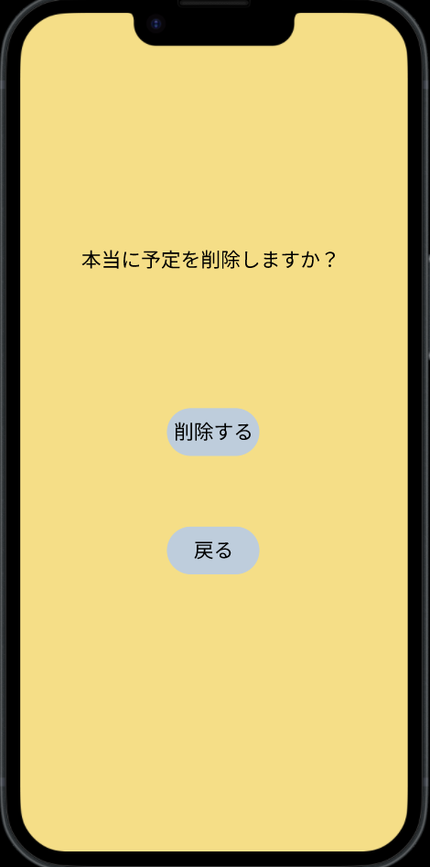

①

②
 |  |  |  |  |  |  |  |  |  |  |  |  | 「ログイン」ボタンを押下すると、ログイン画面へ遷移する
 |  |  |  |  |  |  |  |  |  |  |  |  | 「戻る」ボタンを押下すると、予定表示画面へ遷移する

使用する部品
識別ID | ラベル |  | 入力／表示 | 部品の種類 |  | 表示桁数 | 入力桁数 | データ型 | 文字種 | 初期表示 | 設定元 |  | 設定先 | 説明
① | ログイン画面 |  | - | ボタン |  | - | - | - | - | - |  |  |  | ログイン画面へと遷移するボタン
② | 戻る |  | - | ボタン |  | - | - | - | - | - |  |  |  | 予定表示画面へと戻るボタン

(G4-1)グループ追加作成画面
画面レイアウト定義
共通情報 |  | システム名 | TimeThree |  |  |  |  |  |  |  |  |  |  |  | 作成者 | 王
 |  | 工程名 | 画面設計 |  |  |  |  |  |  |  |  |  |  |  | 作成日付 | 2022-04-26
 |  | ドキュメント名 | TimeThree 画面設計書 |  |  |  |  |  |  |  |  |  |  |  | バージョン | v2.0
書誌情報 |  | 書誌名 | グループ追加作成画面 |  |  |  |  |  |  |  |  |  |  |  | 更新者 | 酒見
 |  | 画面ID | G2-1 |  | 画面の名称 |  | アカウント登録画面 |  |  |  |  |  |  |  | 更新日付 | 2023-05-18
 |  | 概要 | アカウント登録を行うための画面 |  |  |  |  |  |  |  |  |  |  |  | 最終更新者 | 中村
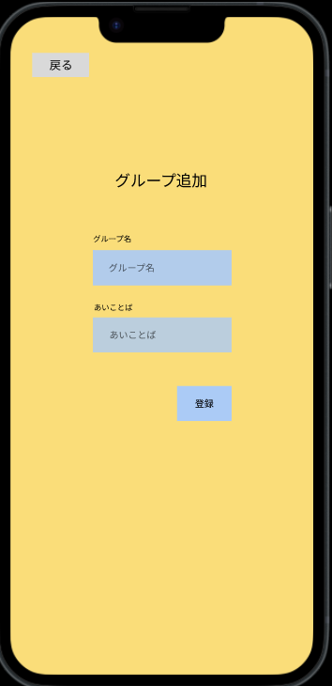
レイアウト図 |  |  |  |  |  |  |  |  |  |  |  | 操作手順

①

 |  |  |  |  |  |  |  |  |  |  |  |  | 「戻る」ボタンを押下すると、ユーザー登録を行い、アカウント画面へ遷移する
 |  |  |  |  |  |  |  |  |  |  |  |  | 「groupid」テキストボックスはカレンダーの管理者の場合、グループIDを決めてもらう。尚、任意入力となっているので、入力した。
 |  |  |  |  |  |  |  |  |  |  |  |  | 「あいことば」テキストボックスは、あいことばを入力する
②
 |  |  |  |  |  |  |  |  |  |  |  |  | 「登録」ボタンを押下すると、ユーザー登録を行い、アカウント画面へ遷移する

③

④

使用する部品
識別ID | ラベル |  | 入力／表示 | 部品の種類 |  | 表示桁数 | 入力桁数 | データ型 | 文字種 | 初期表示 | 設定元 |  | 設定先 | 説明
1 | 戻る |  | - | ボタン |  | - | - | - | - | - |  |  |  | カレンダー画面に遷移するボタン
2 | グループ名 |  | 入力／表示 | テキストボックス |  | - | 50桁 | 文字型 | 半角 | - |  |  |  | グループIDを入力するテキストボックス
3 | あいことば |  | - | ボタン |  | - | - | - | - | - |  |  |  | あいことばを入力するテキストボックス
4 | 登録 |  | 入力 | テキストボックス |  | - | 9桁 | 整数型 | - | - |  |  |  | 入力した情報を登録し、アカウント登録完了画面へと遷移するボタン

